Sheet1
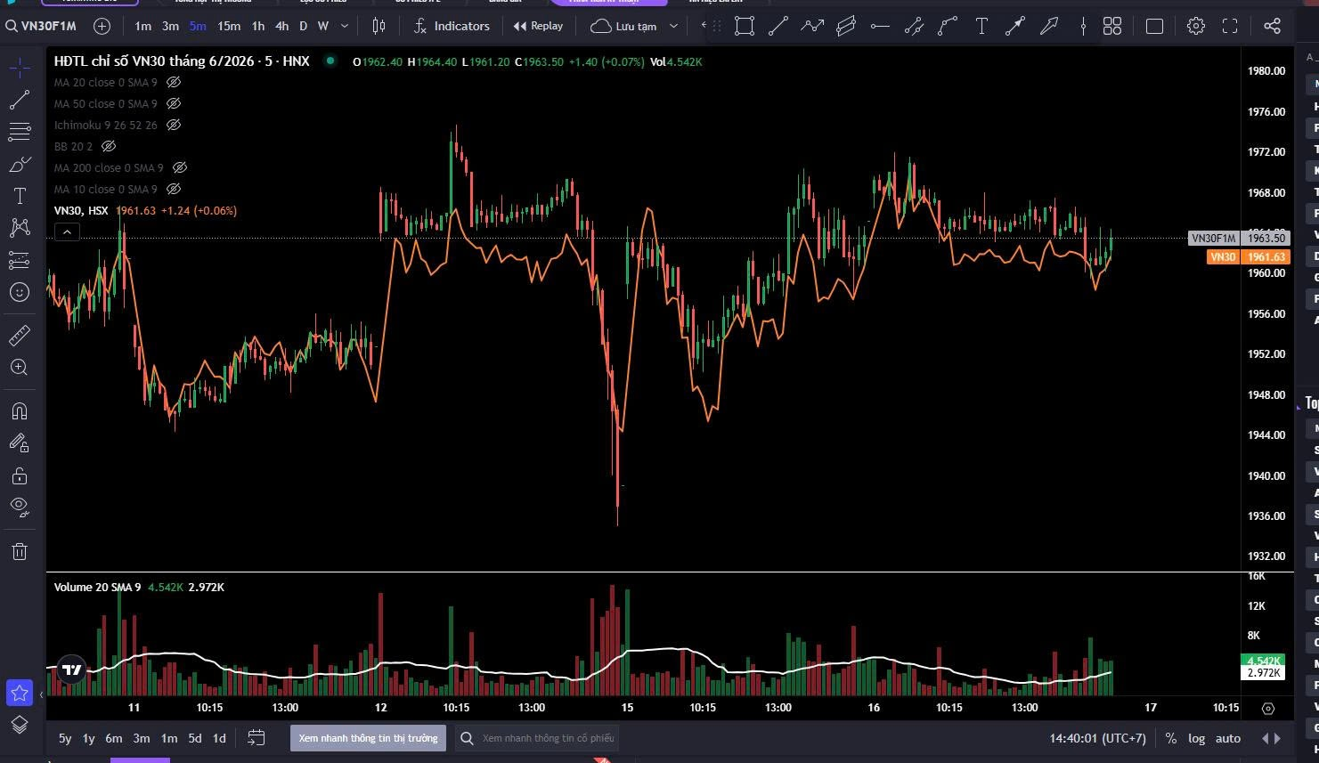
Hôm nay ngày | 2026-06-16
Đáo hạn ngày | 2026-06-18

Thông số | Giá trị |  |  | F = S*exp[(r - q)*T]
Spot VN30 | 1,961.63 |  |  | exp[(r - q)*T] = F/S
rủi ro | 4% | just assumed |  | [(r - q)*T] = ln(F/S)
q (dividend yield) | 0% |  |  | r-q = ln(F/S)/T
T | 0.01 |  |  | r = ln(F/S)/T |  | assume q = 0
 |  |  | rui ro | 17% | implied risk (implied cost of capital)
F (actual) | 1963.5
F (theory) | 1962.0599934
khác biệt | -1.4E+00

